報告書
（様式）AFC20220720
異常処置報告書 |  |  |  |  |  |  |  |  | 旭化成ファインケム（株）
 |  |  |  | 確認 | 確認 | 許可 |  |  | 作成
'23.03.08
件名 | 精製ｾﾝﾄﾙよりULｽﾗﾘｰ液O/F |  |  |  |  | 課長 | 係長 | 職長 | 中尾 2023.03.08
発生日時 | 2023/3/8 4：00頃 | 工程 | UL
発見者 | 中尾 | 応援者 | 津島、黒木、迫田、黒田、上杉
異常内容 |  | 原因（推定） |  | 対応
精製ｾﾝﾄﾙ濾布取付け時の濾布漏れ確認中に ｾﾝﾄﾙよりｽﾗﾘｰ液(UL)がO/Fした。(約400L) （セントル 初バッチ目） 工程作業の流れ ZP-34(ｽﾗﾘｰ液ﾁｬｰｼﾞﾎﾟﾝﾌﾟ)SW ON→ZT-58(一時貯槽)釜底自動弁「開」→ZP-11(ｽﾗﾘｰ液移送ﾎﾟﾝﾌﾟ)運転切替SWを「自動」にｾｯﾄ→ｾﾝﾄﾙSW ON→ｾﾝﾄﾙ回転数を600rpmから350rpmに調整→ZT-58(一時貯槽)液面H検知でZP-11(ｽﾗﾘｰ液移送ﾎﾟﾝﾌﾟ)が作動しｽﾗﾘｰ液をZK-19(本晶析槽)へ戻すようになっている。 O/Fした際、以下を確認 ・ZP-11(ｽﾗﾘｰ液移送ﾎﾟﾝﾌﾟ)は運転切替SW「自動」 であったが作動していなかった。 ・ｾﾝﾄﾙ満杯計も作動してなかった。 ・ZP-11(ｽﾗﾘｰ液移送ﾎﾟﾝﾌﾟ)運転切替SW「手動」 に切替えてSWを押したら作動した。 →液面Lを検知して停止していただけかは不明。 ・O/Fする約5分前にｼｭｰﾄ部からの液漏れなしを確認 |  | ・ZP-11とZT-58液面計の指示不良 ・ZP-11は通常通り作動したが、ZP-34からのﾁｬｰｼﾞ量が多くて系内が満液になった ・ｾﾝﾄﾙ満杯計不良 |  | 3/8 ZT-58とZP-11のシーケンスを確認。 自動運転異常なし。 セントル、満杯計の角度調整を実施。 セントル再スタート、異常なし。

コメント

フロー
ZE-02
(精製ｾﾝﾄﾙ)
ZK-19
(本晶析槽)
ZT-58
(一時貯槽)
ZP-34
(ｽﾗﾘｰ液ﾁｬｰｼﾞﾎﾟﾝﾌﾟ)
ZP-11
(ｽﾗﾘｰ液移送ﾎﾟﾝﾌﾟ)
ZP-11(ｽﾗﾘｰ液移送ﾎﾟﾝﾌﾟ)運転切替SWを「自動」に切替えると、ZT-58液面Hを検知で自動起動、Lで自動停止するようになっている。
･･･ZP-34(スラリー液チャージポンプ)循環ライン
･･･ZP-34(スラリー液チャージポンプ)給液、ZK-19(本晶析槽)戻りライン

フロー (2)
･･･スラリー循環ライン
･･･スラリー給液、ZK-19戻りライン

ZE-02
(精製ｾﾝﾄﾙ)
ZK-19
(本晶析槽)

ZT-58
(一時貯槽)

ZP-34
ｽﾗﾘｰ
ﾁｬｰｼﾞﾎﾟﾝﾌﾟ

ZP-11(ｽﾗﾘｰ液移送ﾎﾟﾝﾌﾟ)
運転切替SWを「自動」に切替えると、
ZT-58液面Hを検知で自動起動し
チャージ液をZK-19へ戻る様になっている。
Lで自動停止するようになっている。

今回は、ZP-11が自動運転となっていたが
自動運転されず、チャージ液がZT-58よりも
上流に溜まっていき精製セントルのシュート部より
オーバーフローした。

ZP-11
(ｽﾗﾘｰ液移送ﾎﾟﾝﾌﾟ)

精製ｾﾝﾄﾙ満杯計調整後
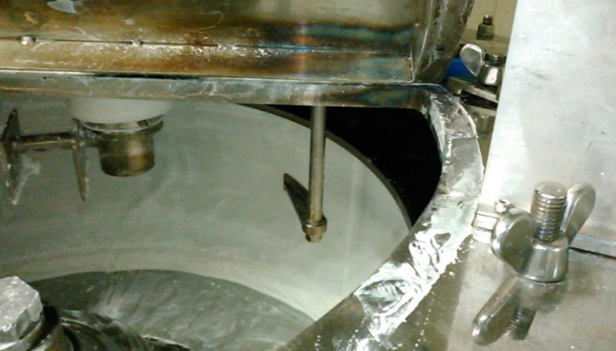
精製ｾﾝﾄﾙ満杯計調整後写真

ﾁｬｰｼﾞ中
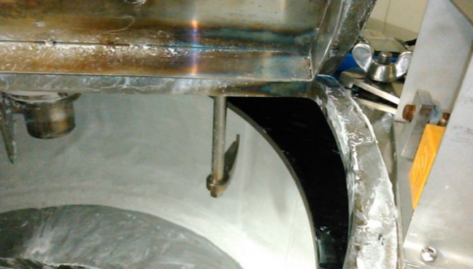
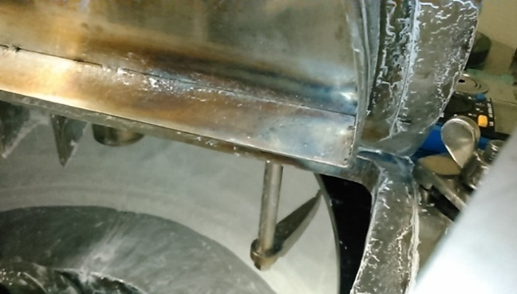
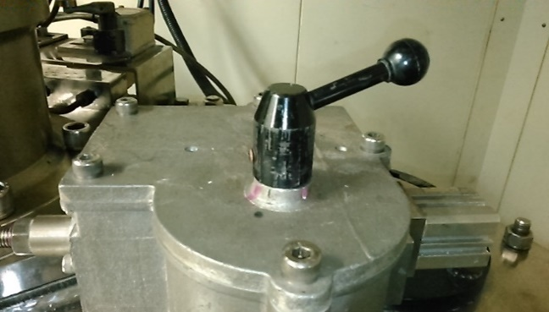

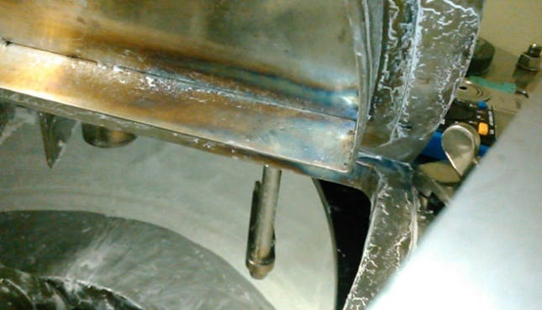
ﾁｬｰｼﾞ停止中

